CU_02
Requerimiento | RF_02 | Nombre | Menú principal
Descripción | El sistema permitirá seleccionar alguna de las funciones que puede realizar.
Actores | Empleado

Precondiciones | El usuario cuenta con la previa autorizacion a las funciones.
Postcondiciones | Se visualizara la pantalla correspondiente a la funcion deseada.

Flujo principal
Paso | Actor | Accion
1 | Usuario | Da clic sobre la opcion deseada.
2 | Sistema | El sistema verifica que el usuario actual tenga acceso a la funcion seleccionada.

Flujos alternativos y excepciones
Paso | Descripción
2a | El sistema verifica permisos del usuario. 1. El Sistema comprueba que el usuario tenga permiso a la funcion que seleccionó. 2. El Usuario accede a la funcion del sistema deseado.
2a-1a | El sistema detecta que el usuario no tiene permiso de acceder a la funcion seleccionada. 1. El Sistema notifica al usuario que no tiene permiso de acceder a la funcion deseada. 2. El Usuario la completa y confirma. 3. Continua en el paso 2a-1.

Reglas de negocio, Notas

PROTOTIPO
Nombre ventana: Menu principal
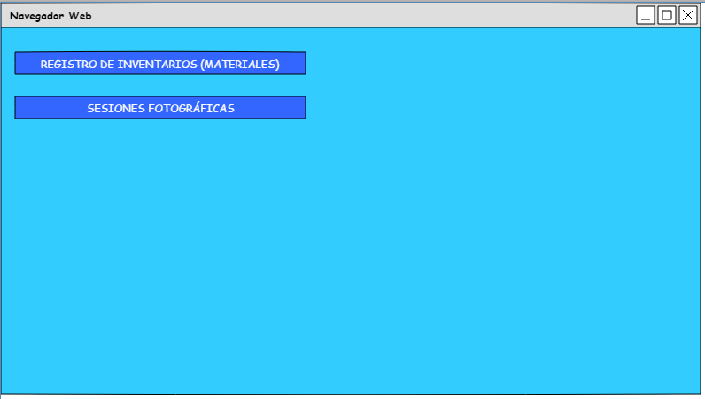

Elemento | Tipo de dato | Longitud | Formato | Obligatorio | Comportamiento
Registro_inv(btn) | N / A | N / A | N / A | N / A | Desencadena la verificacion de permisos del usuario Cambia la pantalla actual por la de inventarios.
S_fotograficas(btn) | N / A | N / A | N / A | N / A | Desencadena la verificación de permisos del usuario Cambia la pantalla actual por la de sesiones fotográficas.
Notas u observaciones adicionales

CU_03
Requerimiento | RF_03 | Nombre | Registro de inventario (Materiales)
Descripción | El sistema permitirá agregar, editar, eliminar, consultar y exportar a excel los materiales almacenados en el estudio fotografico
Actores | Empleado

Precondiciones | El usuario se encuentra autenticado como Empleado
Postcondiciones | Se ha agregado un nuevo material. Se ha editado un material. Se ha eliminado un material.

Flujo principal
Paso | Actor | Accion
1 | Usuario | Indica que desea consultar la lista de los materiales
2 | Sistema | Muestra la lista de los materiales registrados
3 | Usuario | Indica que desea agregar un nuevo material
4 | Sistema | Solicita los datos del material (listar datos)
5 | Usuario | Ingresa los datos solicitados y confirma
6 | Sistema | Verifica que los datos estén completos y correctos, si es así los almacena, informa al usuario y actualiza la lista de los materiales.

Flujos alternativos y excepciones
Paso | Descripción
6a | El sistema verifica los datos ingresados 1. El Sistema comprueba que exista un registro de materiales. 2. El Usuario accede al sistema de gestion del estudio.
6a-1a | El sistema detecta que la información está incompleta 1. El Sistema notifica al usuario que completa la información. 2. El Usuario la completa y confirma. 3. Continua en el paso 6a-1
* | 1. El Usuario cancela la operación. 2. El sistema pide confirmacion para la cancelacion 3. El usuario confirma la cancelacion 4. El sistema cancela la opreacion actual y regresa a un estado anterior

Reglas de negocio, Notas

PROTOTIPO
Nombre ventana: Registro de inventario
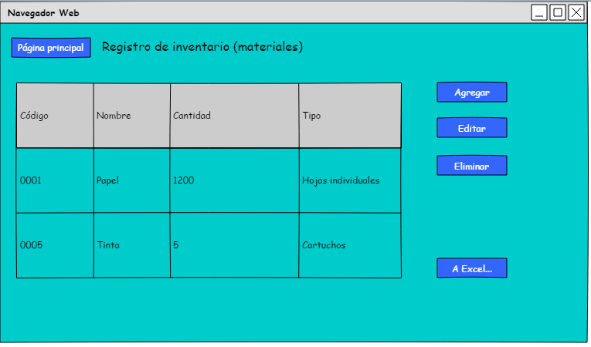

Elemento | Tipo de dato | Longitud | Formato | Obligatorio | Comportamiento
Pagina_p(btn) | N / A | N / A | N / A | N / A | Regresa a la pantalla principal
Tabla | N / A | N / A | N / A | N / A | Muestra la informacion requerida dentro
Agregar(btn) | N / A | N / A | N / A | N / A | Abre la ventana agregar materiales en modo de registro
Editar(btn) | N / A | N / A | N / A | N / A | Abre la ventana agregar materiales en modo de edicion, con la informacion del material seleccionado.
Eliminar(btn) | N / A | N / A | N / A | N / A | Mostrar mensaje de confirmacion, eliminar el regrsitro del material seleccionado
Detalles(btn) | N / A | N / A | N / A | N / A | Abre la ventana agregar materiales en modo de solo vista, con la informacion del proveedor seleccionado
A_Excel(btn) | N / A | N / A | N / A | N / A | Genera un archivo de excel con la lsita de materiales y la guarda en la computadora
Notas u observaciones adicionales

PROTOTIPO
Nombre ventana: Agregar materiales
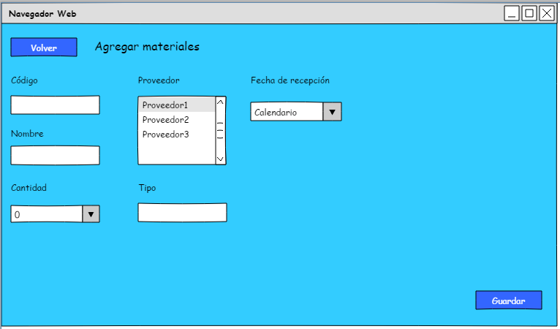

Elemento | Tipo de dato | Longitud | Formato | Obligatorio | Comportamiento
Volver(btn) | N / A | N / A | N / A | N / A | Regresa a la vista de la pantalla inventario
Codigo(tf) | Texto | 20 | De A-Z y 0-9 | SI | Muestra el codigo con el que registrara el material
Nombre(tf) | Texto | 30 | No caracteres especiales | SI | Muestra el nombre del material a registrar
Contidad(cb) | Numero entero | 10 | No letras, No caracteres especiales | SI | Permite selecciona la cantidad de piezas del material a registrar
Registrar(cb) | Texto | 50 | No caracteres especiales | SI | Muestra y permite la selección de uno de los proveedores registrados para asignarlo al material a registrar
Tipo(tf) | Texto | 50 | No numeros No caracteres especiales | SI | Muestra una brede descripcion del material a registrar
Fecha_recepcion(cl) | Fecha | 10 | Fechas validas del año | SI | Permite seleccionr la fecha en la que se registra el material
Guardar(btn) | N / A | N / A | N / A | N / A | Genera un nuevo registro de material del estudio, Guarda los cambios realizados, Regresa el sistema a la panatalla de inventario, Actualiza la tabla de inventario
Notas u observaciones adicionales

CU_04
Requerimiento | RF_04 | Nombre | Gestión de sesiones fotográficas.
Descripción | El sistema permitirá agregar, editar, eliminar, consultar las sesiones fotográficas asignadas al estudio fotográfico
Actores | Empleado

Precondiciones | El usuario se encuentra autenticado como empleado
Postcondiciones | Se ha agregado una nueva sesión fotográfica. Se ha editado una nueva sesión fotográfica. Se ha cancelado una sesión fotográfica.

Flujo principal
Paso | Actor | Acción
1 | Usuario | Indica que desea consultar la lista de sesiones fotográficas.
2 | Sistema | Muestra la lista de las sesiones pendientes.
3 | Usuario | Indica que desea agregar el registro de una nueva sesión.
4 | Sistema | Solicita los datos de la sesión (listar datos).
5 | Usuario | Ingresa los datos solicitados y confirma.
6 | Sistema | Verifica que los datos estén completos y correctos, si es así los almacena, informa al usuario y actualiza la lista de sesiones fotográficas.

Flujos alternativos y excepciones
Paso | Descripción
6a | El sistema verifica los datos ingresados 1. El Sistema comprueba que exista un registro de alguna sesión fotográfica. 2. El Usuario accede al sistema de gestión del estudio.
6a-1a | El sistema detecta que la información está incompleta 1. El Sistema notifica al usuario que completa la información. 2. El Usuario la completa y confirma. 3. Continua en el paso 6a-1
* | 1. El Usuario cancela la operación. 2. El sistema pide confirmacion para la cancelacion 3. El usuario confirma la cancelacion 4. El sistema cancela la opreacion actual y regresa a un estado anterior

Reglas de negocio, Notas

PROTOTIPO
Nombre ventana: Sesiones fotográficas
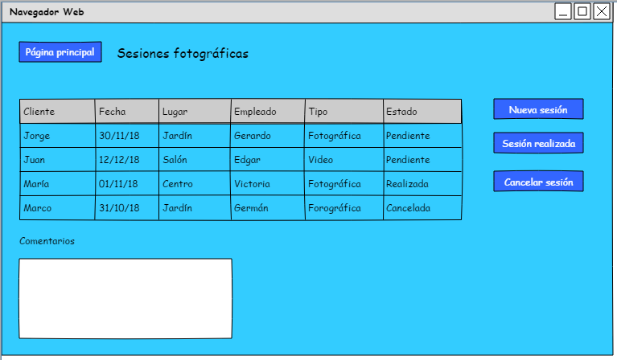

Elemento | Tipo de dato | Longitud | Formato | Obligatorio | Comportamiento
Pagina_p(btn) | N / A | N / A | N / A | N / A | Regresa a la pantalla principal
Tabla | N / A | N / A | N / A | N / A | Muestra la información requerida dentro
Nueva_s(btn) | N / A | N / A | N / A | N / A | Abre la ventana sesion
Sesion _r(btn) | N / A | N / A | N / A | N / A | Abre la ventana sesión en modo de edición, con la información de la sesión.
Cancelar(btn) | N / A | N / A | N / A | N / A | Mostrar mensaje de confirmación, eliminar el registro de la sesión
Comentarios(tf) | N / A | N / A | N / A | N / A | Muestra comentarios referentes a detalles extras sobre las sesiones pendientes.
Notas u observaciones adicionales

PROTOTIPO
Nombre ventana: Nueva sesion
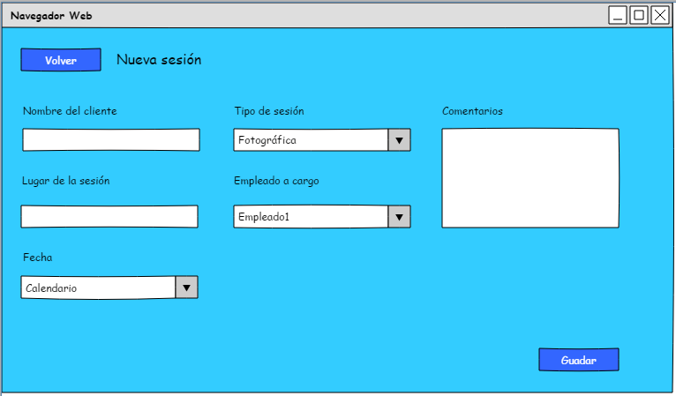

Elemento | Tipo de dato | Longitud | Formato | Obligatorio | Comportamiento
Volver(btn) | N / A | N / A | N / A | N / A | Regresa a la vista de la pantalla de sesiones
Nombre_client(tf) | Texto | 20 | No números. No carácteres especiales. | SI | Muestra el nombre del cliente que hiso la solicitud
Lugar_sesion(tf) | Texto | 30 | No carácteres especiales. | SI | Muestra el lugar de la solicitud
Tipo _sesion(cb) | Número entero | 10 | No letras. No carácteres especiales. | SI | Permite seleccionar el tipo de sesión que si desea el cliente
Empleado_asig(cb) | Texto | 50 | No carácteres especiales | SI | Muestra y permite la selección de uno de los empleados registrados para asignarlo a la sesion
Fecha(cl) | Fecha | 10 | Fechas válidas del año. | SI | Permite seleccionar la fecha en la que será la sesión
Comentarios(txa) | Texto | 100 | Sin limitaciones. | NO | Muestra información extra sobre la sesión
Guardar(btn) | N / A | N / A | N / A | N / A | Genera un nuevo registro de sesion fotográfica. Guarda los cambios realziados. Regresa el sistema a la panatalla de sesiones. Genera un nuevo registro de sesión fotográfica. Guarda los cambios realizados. Regresa el sistema a la pantalla de sesiones, Actualiza la tabla de sesiones
Notas u observaciones adicionales

CU_05
Requerimiento | RF_05 | Nombre | Registro de control y de salida
Descripción | El Sístema permitirá registrar la hora de entrada y de salida de un empleado
Actores | Empleados.

Precondiciones | El empleado debera ser autenficado previamente.
Postcondiciones | Se ha registrado una hora de salida y entrada de un empleado.

Flujo principal
Paso | Actor | Accion
1 | Usuario | Selecciona su Nombre de una lista predeterminada.
2 | Sístema | Muestra la lista los Nombres de los empleados.
3 | Usuario | Selecciona Sí la hora que se registrara sera la hra de salida o entrada
4 | Sístema | Deja seleccionada la opcion que se elgio
5 | Usuario | Registra hora de entrada/salida
6 | Sístema | Muestra los datos antes capturados por el empelado

Flujos alternativos y excepciones
Paso | Descripción
6 | El Sístema detecta que la información está incompleta 1. El Sístema Notifica al usuario que corrija o completa la información. 2. El Usuario confirma. 3. Continua en el paso 5 del flujo Normal
* | El Usuario cancela la operación.

Reglas de negocio, Notas

PROTOTIPO
Nombre ventana
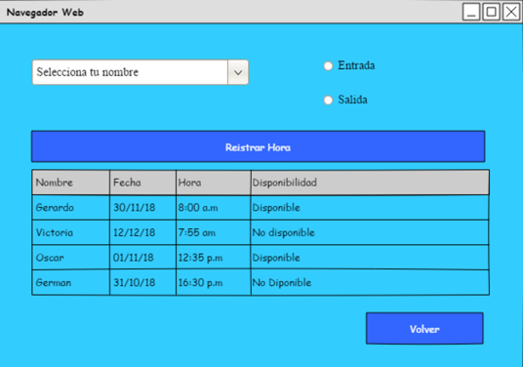

Elemento | Tipo de dato | Longitud | Formato | Obligatorio | Comportamiento
Combo box | String | indeterminada |  | Sí | Muestra la lista de Nombres de los empleados
RadioButton (entrada) | String | indeterminada |  | Sí | Selecciona la opcion entrada.
RadioButton (Salida) | String | indeterminada |  | Sí | Selecciona la opcion salida.
Botón (registrar hora) | String | indeterminada |  | Sí | Registra la hora de entrada/salida del empleado
Tabla | String | indeterminada |  | No | Muestra los registros antes llenados por el empleado
Botón (volver) | String | indeterminada |  | No | Regresa al ususario al inicio.
Notas u observaciones adicionales

